Sheet1
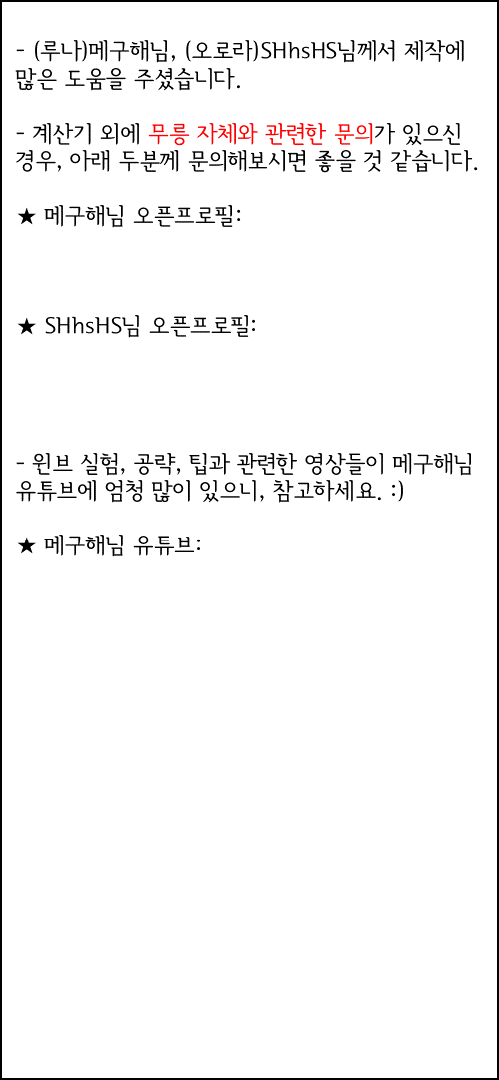

 |  |  |  |  |  |  |  |  | 0 | 0 | 50층 미만
* 1시드링 / 쓸컴뱃, 쓸어블 + 자버프 |  |  | * 코어강화 |  |  |  |  |  | 0.5242 | 0.496 | 50 | 235 | O | 0
뒷스공 | 18,783,683 |  | 게일 | 볼스 | 크리인 | 아이들윔 |  |  | 0.7008 | 0.6632 | 51 | 245 | X | 1
데미지 | 80% |  | 29 | 27 | 26 | 29 |  |  | 0.9195 | 0.8674 | 52 | 245 |  | 2
보스 데미지 | 318% |  | 가이디드 | 윈드월 | 초시축 | 팔랑크스 |  |  | 1.0985 | 1.0384 | 53 | 245 |  | 3
방어율 무시 | 93.25% |  | 19 | 21 | 11 | 25 |  |  | 1.2929 | 1.2254 | 54 | 245 |  | 4
크리티컬 확률 | 117% |  |  | 1.28 |  |  | 시드링보정 |  | 1.4021 | 1.3244 | 55 | 245
크리티컬데미지 | 75% |  | 노도핑 줄당뎀 | 0.99~1.33억 | 1.21 | 1.21억 | 1.0040207984 | 0.80321663875 | 1.6626 | 1.5709 | 56 | 250
https://open.kakao.com/me/megumi
상추뎀 | 0% |  | 보통 유저 평균 | 51.468 | 필요레벨뻥 | 245 | 1.0040207984 | 0.9036187186 | 2.0575 | 1.9459 | 57 | 250
쿨감 | 0 |  | 상위 유저 평균 | 51.927 | 극최소컷 예상 | 52.472 | 방무50 |  | 2.4275 | 2.3483 | 58 | 250

해방여부 | X |  |  |  |  |  |  |  | 2.6057 | 2.5103 | 59 | 250
https://open.kakao.com/o/s9v6C4pb
* 시드링 보유 |  |  |  |  |  |  |  |  | 3.3834 | 3.2209 | 60 | 250
리레 | 리테 | 웨폰 |  |  |  |  |  |  | 3.7661 | 3.6216 | 61 | 255
0 | 4 | 4 |  |  |  |  |  |  | 4.2349 | 4.0886 | 62 | 255
크라 | 링썸 | 크뎀 |  |  |  |  |  |  | 4.8417 | 4.6563 | 63 | 255
0 | 0 | 0 |  |  |  |  |  |  | 5.1294 | 4.9703 | 64 | 255
 |  |  |  |  |  |  |  |  | 5.5045 | 5.3422 | 65 | 255
https://www.youtube.com/c/메구해
 |  |  |  |  |  |  |  |  | 6.1749 | 5.99972 | 66 | 260
 |  |  |  |  |  |  |  |  | 6.6511 | 6.5175 | 67 | 260
 |  |  |  |  |  |  |  |  | 7.3558 | 7.1381 | 68 | 260
 |  |  |  |  |  |  |  |  | 8.1702 | 7.9178 | 69 | 260
 |  |  |  |  |  |  |  |  | 8.7925 | 8.5183 | 70 | 260
 |  |  |  |  |  |  |  |  | 9.2123 | 9.0385 | 71 | 265
 |  |  |  |  |  |  |  |  | 9.6729 | 9.635 | 72 | 265
 |  |  |  |  |  |  |  |  | 10.1566 | 10.271 | 73 | 265
 |  |  |  |  |  |  |  |  | 10.8675 | 11.1953 | 74 | 265
 |  |  |  |  |  |  |  |  | 12.4676 | 12.2772 | 75 | 265
 |  |  |  |  |  |  |  |  | 15 | 15 | 76 | 265

